INFO


 |  | Departament Rynków Rolnych
 |  | I Transformacji Energetycznej Obszarów Wiejskich
 |  | Wydział Informacji Rynkowej

ZINTEGROWANY SYSTEM ROLNICZEJ INFORMACJI RYNKOWEJ

RYNEK CHMIELU

NR 2/ sezon 2024/25 |  | 2 stycznia 2025r.

Notowania z okresu: LISTOPAD 2024

Biuletyn „Rynek chmielu” ukazuje się raz w miesiącu w okresie skupu szyszek chmielu
Wydawca:
Ministerstwo Rolnictwa i Rozwoju Wsi,
Departament Rynków Rolnych i Transformacji Energetycznej Obszarów Wiejskich
ul. Wspólna 30
00-930 Warszawa

Autor:
Dariusz Banasiewicz, tel. (022) 623-12- 01;
E-mail | Dariusz.Banasiewicz@minrol.gov.pl

Podstawy prawne:
Ø ustawa z dnia 30 marca 2001 r. o rolniczych badaniach rynkowych (Dz.U. 2015, poz. 1160 – tekst jednolity);
Ø rozporządzenie Ministra Rolnictwa i Rozwoju Wsi z dnia 8 marca 2021 r. w sprawie zbieranych danych rynkowych (Dz. U. z 2021 r., poz. 589).

skup-odmiany aromatyczne
Średnie ceny netto skupu szyszek chmielu aromatycznego - skup kontraktacyjny

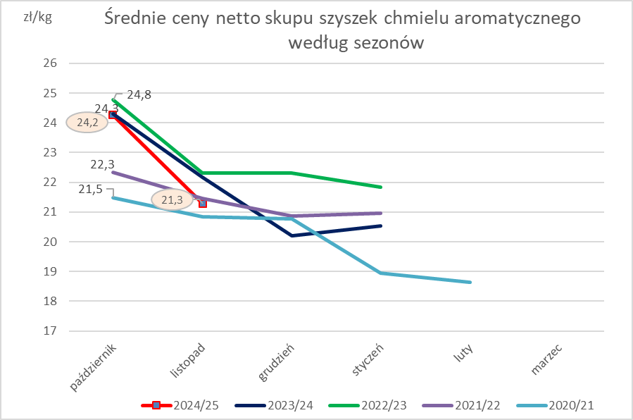
TOWAR | Cena [zł/kg]
 | listopad 2024 | październik 2024 | listopad 2023 | Zmiana % w stosunku do poprzedniego okresu | Zmiana % w stosunku do okresu sprzed roku | Zmiana % w stosunku do okresu sprzed roku
Ogółem | 21.29 | 24.25 | 21.18 | -12.2 | 0.5 | -0.2
Lubelski | 26.25 | 27.22 | 24.01 | -3.6 | 9.3 | 1.1
Marynka | 18.72 | 20.69 | 19.83 | -9.5 | -5.6 | -2.7
Sybilla | 20.20 | 20.00 | 20.28 | 1.0 | -0.4 | -1.3
Hallertauer Tradition | 22.00 | nld | 22.21 | * | -1.0 | *

skup-odmiany goryczkowe
Średnie ceny netto skupu szyszek chmielu goryczkowego - skup kontraktacyjny

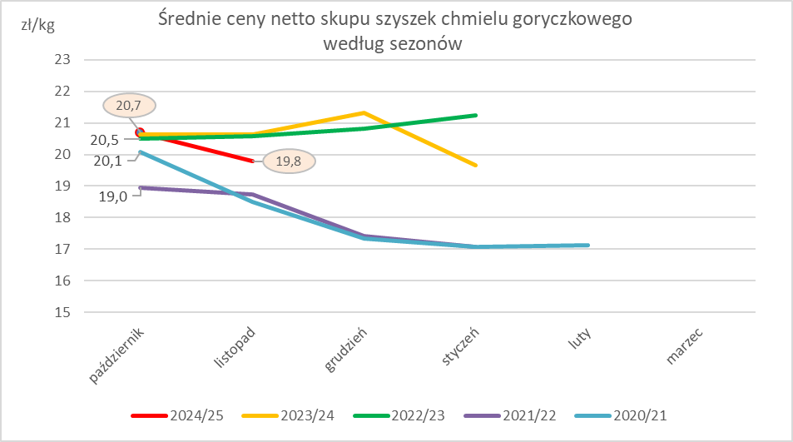
TOWAR | Cena [zł/kg]
 | listopad 2024 | październik 2024 | listopad 2023 | Zmiana % w stosunku do poprzedniego okresu | Zmiana % w stosunku do okresu sprzed roku
Ogółem | 19.80 | 20.69 | 21.48 | -4.3 | -7.8
Magnum | 19.59 | 20.68 | nld | -5.3 | *
Magnat | 20.14 | 20.72 | nld | -2.8 | *

skup-wykres
